背包类策划
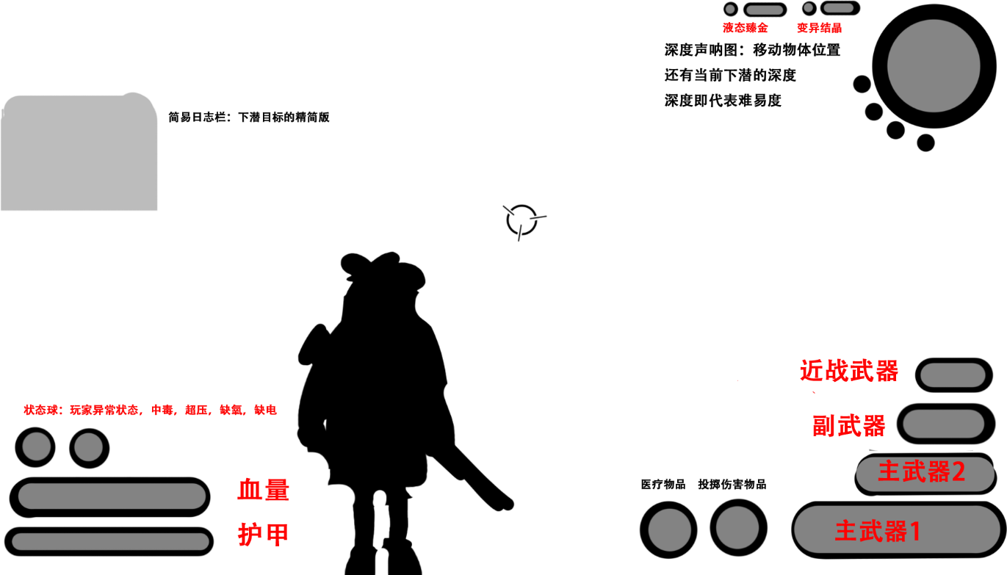
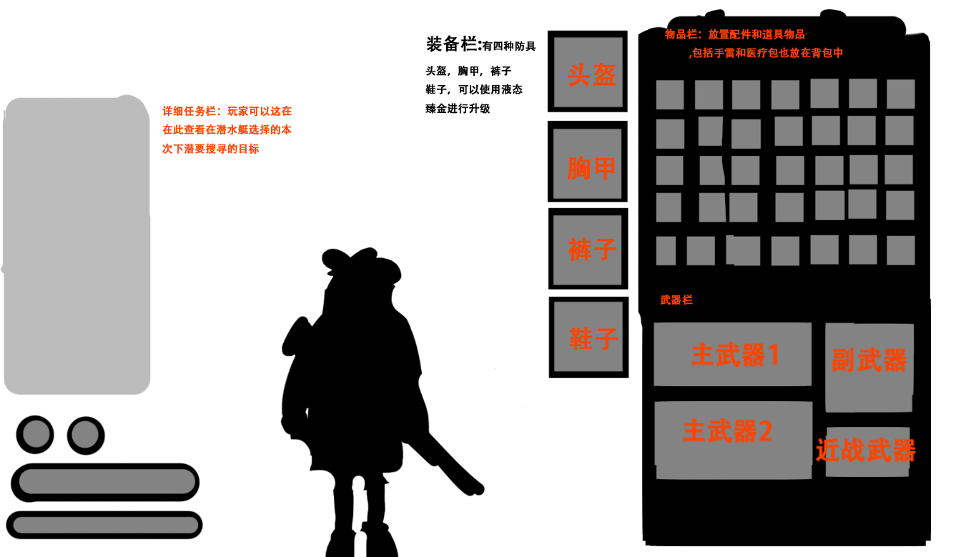

 | 玩家界面 |  | 背包界面
血量 |  | 背包：只作为承载物品和道具作用，初始背包栏暂定只有20格（绿）最高50格（红）

 |  | 装备栏：防具都可以升级，等级为民用级（绿1词条） 商业级（蓝2词条）军用级（紫3词条）科研级（红4词条）
 |  | 有四种词条，伤害5% 攻击速度5% 血量10% 护甲10%（绿）并且只能在升级塔进行升级，或是刷新词条

 |  | 道具：道具合成和升级只能在升级塔进行

 |  | 详细任务栏（日志栏）：简易日志栏展开版本，显示更详细的需求，例如：在**收集**个配件用于****

